Portada

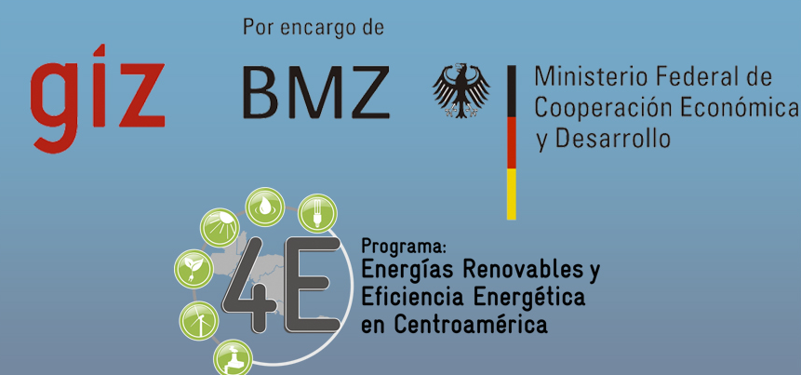

Comité Industrial de Energia ANDI CIEA



Mapa de Instituciones de apoyo para el fomento de la Eficiencia Energética y Energía Renovable en la Industria Hondureña

 | Noviembre 2012

Tegucigalpa
Edificio Torre Alianza I, Nivel 10, Boulevard San Juan Bosco
Lomas del Guijarro Sur
Teléfonos: (+504) 2271-0083/84, Telefax: (+504)2271-0085
E-mail: andi@andi.hn
Web: www.andi.hn
San Pedro Sula
15 Avenida, entre 2 y 3 Calle, 3er Nivel, Edificio Paraíso Plaza
Barrió Los Andes
Teléfono: (+504) 2552-7044, Telefax: (+504)2557-1480
E-mail: andiregional@gmail.com

